Sheet1
卡牌美术需求

支线1
绿瑶·小苑秋赏
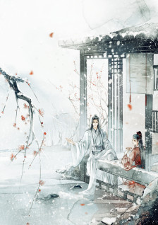
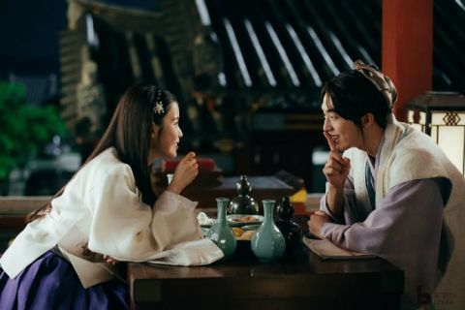
 | 美术需求
 | 绿瑶与女主两人举杯对饮，画面温馨愉悦。
 | 环境：秋日花园，橘红为主色调，红枫和菊花，亭台边的池水，添加秋景元素即可
 | 以绿瑶为描画重点

 | 卡牌标题
 | 小苑秋赏·绿瑶

 | 卡牌文本

 | 渌酒一卮红上面

